lvi-pörssi rst kaaned
AS HALS TRADING |  |  |  |  | AS HALS TRADING - T |  |  | PÕHIHINNAD
Kivikülvi tn 8 / Tuuliku tee 7 |  |  |  |  | Sepa 19 |  |  | 2026
12919 Tallinn |  |  |  |  | 51013 Tartu |  |  | ilma käibemaksuta
Tel. 71 51 400 |  |  |  |  | Tel. 301 630
e-mail: hals@hals.ee |  |  |  |  | halstartu@hals.ee |  |  |  | Allahindlus:
www.hals.ee |  |  |  |  |  |  |  |  | 0%

 |  | Roostevabad trapikaaned

Harilik trapikaas AISI430
 |  |  | Kood |  |  | Nimetus |  | Põhihind | Netohind
 |  |  | AK488500 |  |  | Ruutkaas 197x197 kirgas |  | 19.17 | 19.17
 |  |  | AK488500A |  |  | Ruutkaas 197x197 matt |  | 19.17 | 19.17

 |  |  | AK4885090 |  |  | Ruutkaas 197x197 messing |  | 55.65 | 55.65

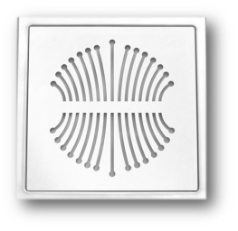
Design trapikaaned AISI304
 |  |  | Kood |  |  | Nimetus |  | Põhihind | Netohind

 |  |  | AK4885050 |  |  | Heinä 197x197 |  | 29.19 | 29.19

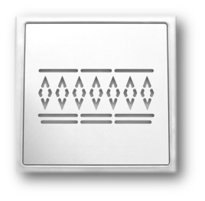
 |  |  | Kood |  |  | Nimetus |  | Põhihind | Netohind

 |  |  | AK4885056 |  |  | Jussi 197x197 |  | 29.19 | 29.19

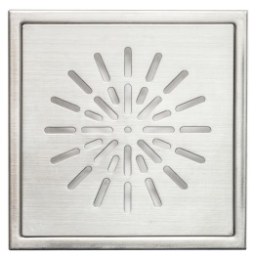
 |  |  | Kood |  |  | Nimetus |  | Põhihind | Netohind

 |  |  | AK4885084 |  |  | Kehrä 197x197 |  | 24.68 | 24.68

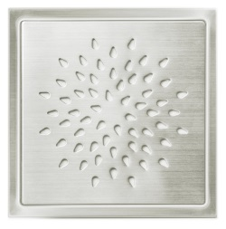
 |  |  | Kood |  |  | Nimetus |  | Põhihind | Netohind

 |  |  | AK4885085 |  |  | Pisko 197x197 |  | 24.68 | 24.68

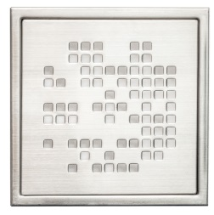
 |  |  | Kood |  |  | Nimetus |  | Põhihind | Netohind

 |  |  | AK4885087 |  |  | Ruutu 197x197 |  | 24.68 | 24.68

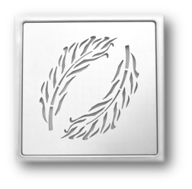
 |  |  | Kood |  |  | Nimetus |  | Põhihind | Netohind

 |  |  | AK4885052 |  |  | Sulat 197x197 |  | 29.19 | 29.19

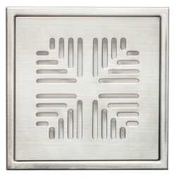
 |  |  | Kood |  |  | Nimetus |  | Põhihind | Netohind

 |  |  | AK4885086 |  |  | Tähkä 197x197 |  | 24.68 | 24.68
 |  |  | AK4885086AN |  |  | Tähkä 197x197 antrasiit* |  | 41.80 | 41.80
 |  |  |  | AK4885086VA |  |  | Tähkä 197x197 valge | 41.80 | 41.80
 |  |  | AK4885086MU |  |  | Tähkä 197x197 must |  | 41.80 | 41.80
 |  |  | AK4885086PU |  |  | Tähkä 197x197 punane |  | 41.80 | 41.80

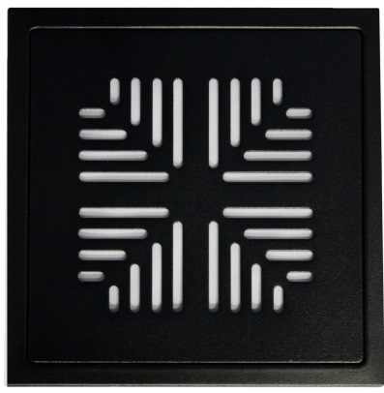
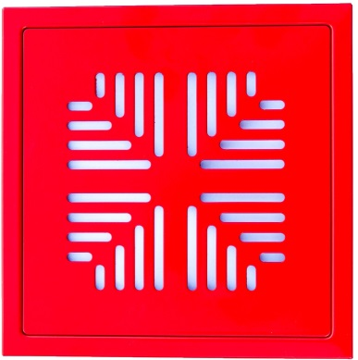
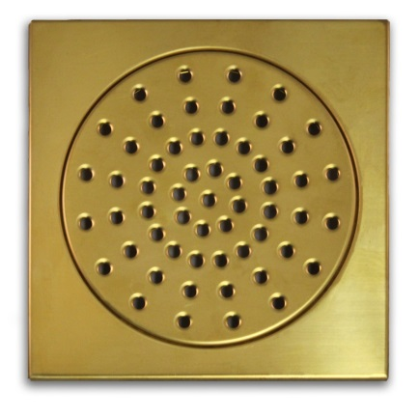

 | *antrasiit hall on kõige levinuib põrandaplaadi värv, aga antrasiit värvina on mitmetooniline

